Cuadro comparativo
INSERTAR ACTIVIDAD
 |  | CUADRO COMPARATIVO DE PROVEEDORES |  |  |  |  |  | FF: | 2019-07-09
 |  |  |  |  |  |  |  | Código | IA-FO-PC013
 |  |  |  |  |  |  |  | Versión | 1
Depto.: |  | Ingeniería |  | Área: | Planeación y control |  |  | Fecha:

Proyecto: | MTTO ZENÚ |  |  | Dirección: |  |  |  | N° Cotización:
Responsable: | KEVEN VILLA |  |  |  | Cargo: | RESIDENTE DE OBRA

CUADRO COMPARATIVO DE |  |  | Amoblamiento
Descripción del producto | Cant. | Und. | DANIEL HERNEY OCAMPO |  | V COMPLEMENTO |  |  |  |  |  | Costos objetivos
 |  |  | Valor unitario | Subtotal | Valor unitario | Subtotal | Valor unitario | Subtotal | Valor unitario | Subtotal | Proveedor | Menor valor | Subtotal
ARAÑA PARA SILLA | 1 | Und. | $ 70,000 | $ 70,000 | $ 75,000 | $ 75,000 |  | $ - |  | $ - | DANIEL HERNEY OCAMPO | $ 70,000 | $ 70,000
ASIENTO SILLA | 1 | Und. | $ 80,000 | $ 80,000 | $ 85,000 | $ 85,000 |  | $ - |  | $ - | DANIEL HERNEY OCAMPO | $ 80,000 | $ 80,000
DESCANSA BRAZOS | 1 | Und. | $ 80,000 | $ 80,000 | $ 100,000 | $ 100,000 |  | $ - |  | $ - | DANIEL HERNEY OCAMPO | $ 80,000 | $ 80,000
DESCANSA PIES ARO PARA BUTACO | 1 | Und. | $ 70,000 | $ 70,000 | $ 85,000 | $ 85,000 |  | $ - |  | $ - | DANIEL HERNEY OCAMPO | $ 70,000 | $ 70,000
ESPALDAR DE SILLA EN POLIURETANO | 1 | Und. | $ 230,000 | $ 230,000 | $ 80,000 | $ 80,000 |  | $ - |  | $ - | V COMPLEMENTO | $ 80,000 | $ 80,000
GATO HIDRAULICO SILLA CORTO | 1 | Und. | $ 50,000 | $ 50,000 | $ 35,000 | $ 35,000 |  | $ - |  | $ - | V COMPLEMENTO | $ 35,000 | $ 35,000
GATO HIDRAULICO SILLA LARGO | 1 | Und. | $ 60,000 | $ 60,000 | $ 65,000 | $ 65,000 |  | $ - |  | $ - | DANIEL HERNEY OCAMPO | $ 60,000 | $ 60,000
GUARDAPOLVO TELESCOPIO | 1 | Und. | $ 12,000 | $ 12,000 |  | $ - |  | $ - |  | $ - | DANIEL HERNEY OCAMPO | $ 12,000 | $ 12,000
MECANISMO CONTACTO SILLA | 1 | Und. | $ 60,000 | $ 60,000 | $ 95,000 | $ 95,000 |  | $ - |  | $ - | DANIEL HERNEY OCAMPO | $ 60,000 | $ 60,000
NIVELADOR DE PISO | 1 | Und. | $ 10,000 | $ 10,000 | $ 20,000 | $ 20,000 |  | $ - |  | $ - | DANIEL HERNEY OCAMPO | $ 10,000 | $ 10,000
PATA NIVELADORA | 1 | Und. |  | $ - |  | $ - |  | $ - |  | $ - | 0 | $ - | $ -
PERILLA ASIENTO / ESPALDAR | 1 | Und. | $ 15,000 | $ 15,000 |  | $ - |  | $ - |  | $ - | DANIEL HERNEY OCAMPO | $ 15,000 | $ 15,000
PERILLA CONTACTO PARA SILLA | 1 | Und. | $ 15,000 | $ 15,000 |  | $ - |  | $ - |  | $ - | DANIEL HERNEY OCAMPO | $ 15,000 | $ 15,000
PLATO PARA ASIENTO SILLA | 1 | Und. | $ 50,000 | $ 50,000 | $ 80,000 | $ 80,000 |  | $ - |  | $ - | DANIEL HERNEY OCAMPO | $ 50,000 | $ 50,000
RODACHINAS | 1 | Und. | $ 40,000 | $ 40,000 | $ 55,000 | $ 55,000 |  | $ - |  | $ - | DANIEL HERNEY OCAMPO | $ 40,000 | $ 40,000

Subtotal |  |  |  | $ 842,000.00 |  | $ 775,000.00 |  | $ 0.00 |  | $ 0.00 |  |  | $ 677,000.00
Descuento |  |  | 0% | $ 0.00 | 0% | $ 0.00 | 0% | $ 0.00 | 0% | $ 0.00 |  | 0% | $ 0.00
Iva 19% |  |  | 19% | $ 159,980.00 | 19% | $ 147,250.00 | 19% | $ 0.00 | 19% | $ 0.00 |  | 19% | $ 128,630.00
Total |  |  |  | $ 1,001,980.00 |  | $ 922,250.00 |  | $ 0.00 |  | $ 0.00 |  |  | $ 805,630.00
Transporte |  |  | Incluido |  | Incluido |  | Incluido
Iva sobre utilidad (19%) |  |  | N/A |  | N/A |  | N/A
Formas de pago
Tiempo de entrega
Observaciones

Información del proveedor
Nombre o razón social |  |  | DANIEL HERNEY OCAMPO |  | V COMPLEMENTO |  | 0 |  | 0
Cédula o NIT |  |  | 8272849 |  | 900330660
Ciudad |  |  | Medellín |  | Medellín
Dirección |  |  | cr 51a 3 sur 37 |  | CR 44A 40 39
Teléfono |  |  | 2550982 |  | 3193810640
Nombre de contacto |  |  | Doris |  | Daniel / Blanca ospina
Correo electrónico |  |  | tapiceriaapolo1@gmail.com |  | COMERCIAL6@VCOMPLEMENTOS.COM
Participación (%) |  |  | 80% |  | 13% |  | 7% |  | 0%

Decisión final
Reponsable de la decisión |  | EDUAR TABORDA

DANIEL HERNEY OCAMPO
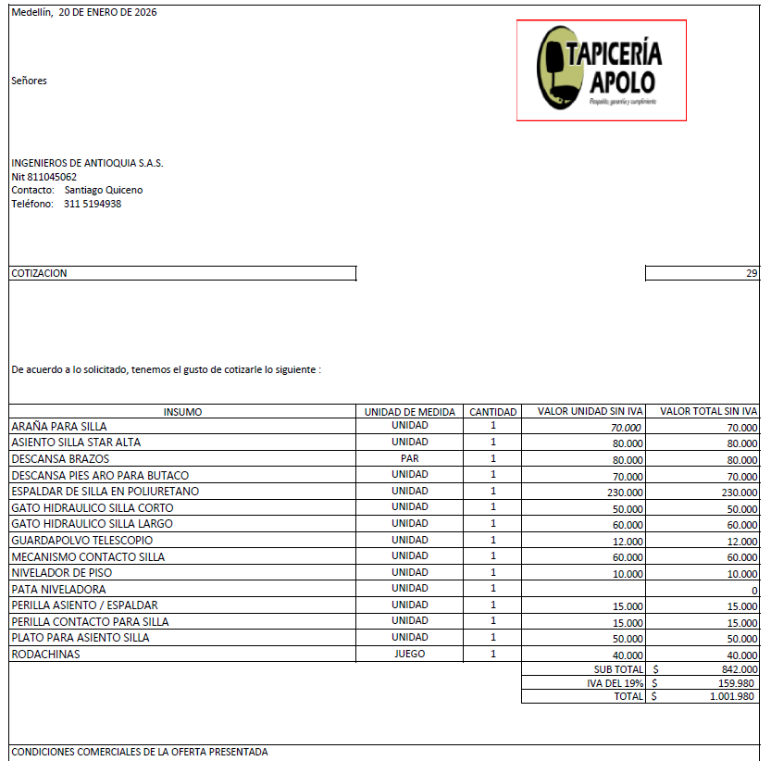

VCOMPLEMENTO
